05032020
CARPETA | CÁMARA | CARRERA | CALLE | VISIÓN DE LINEAS DE CONTEO | OK | OBSERVACIONES
05032020_KR7XCL183SD114_0000 | 15 | KR_7 | CL_183 | 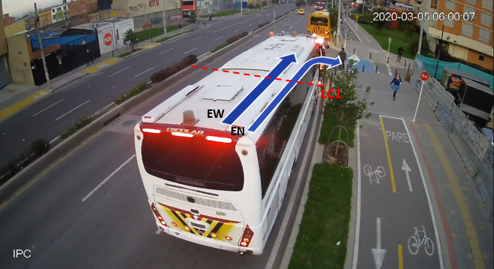 | OK
05032020_KR54BYKR54XCL116SD106_0000 | 23 | KR_54_Y_KR_54B | CL_116 | 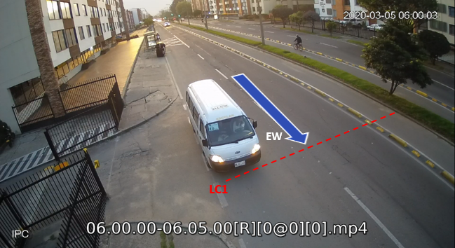 | OK | FALTA LINEA PEATONAL
05032020_KR54BYKR54XCL116SD126_0000 | 26 | KR_54_Y_KR_54B | CL_116 | 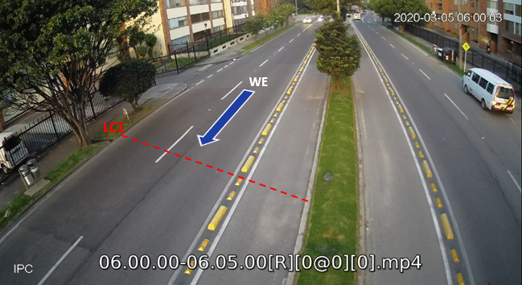 | OK | REVISAR
05032020_KR103XCL83SD103_0000 | 40 | KR_103 | CL_83 | 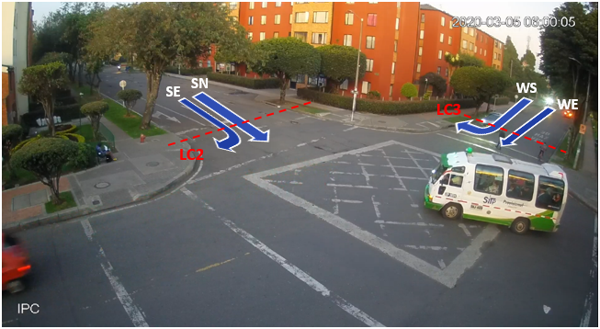 | OK
05032020_KR103XCL83SD111_0000 | 42 | KR_103 | CL_83 | 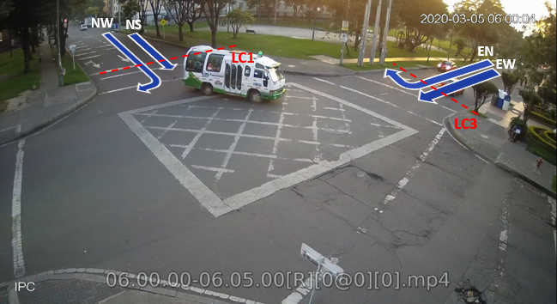 | OK
05032020_KR128XDG146ASD109_0000 | 20 | KR_128 | DG_146_A | 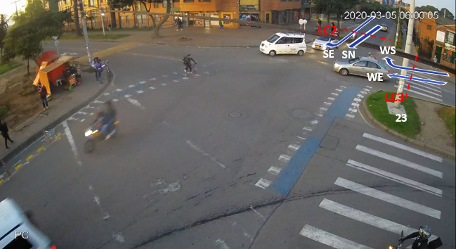 | OK
05032020_KR128XDG146ASD112_0000 | 26 | KR_128 | DG_146_A | 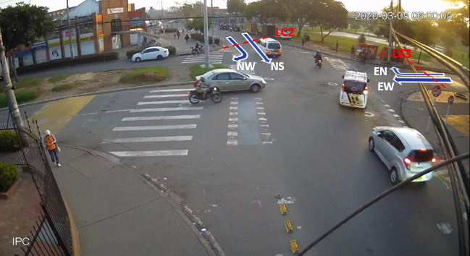 | OK

